Chi tiết địa chất
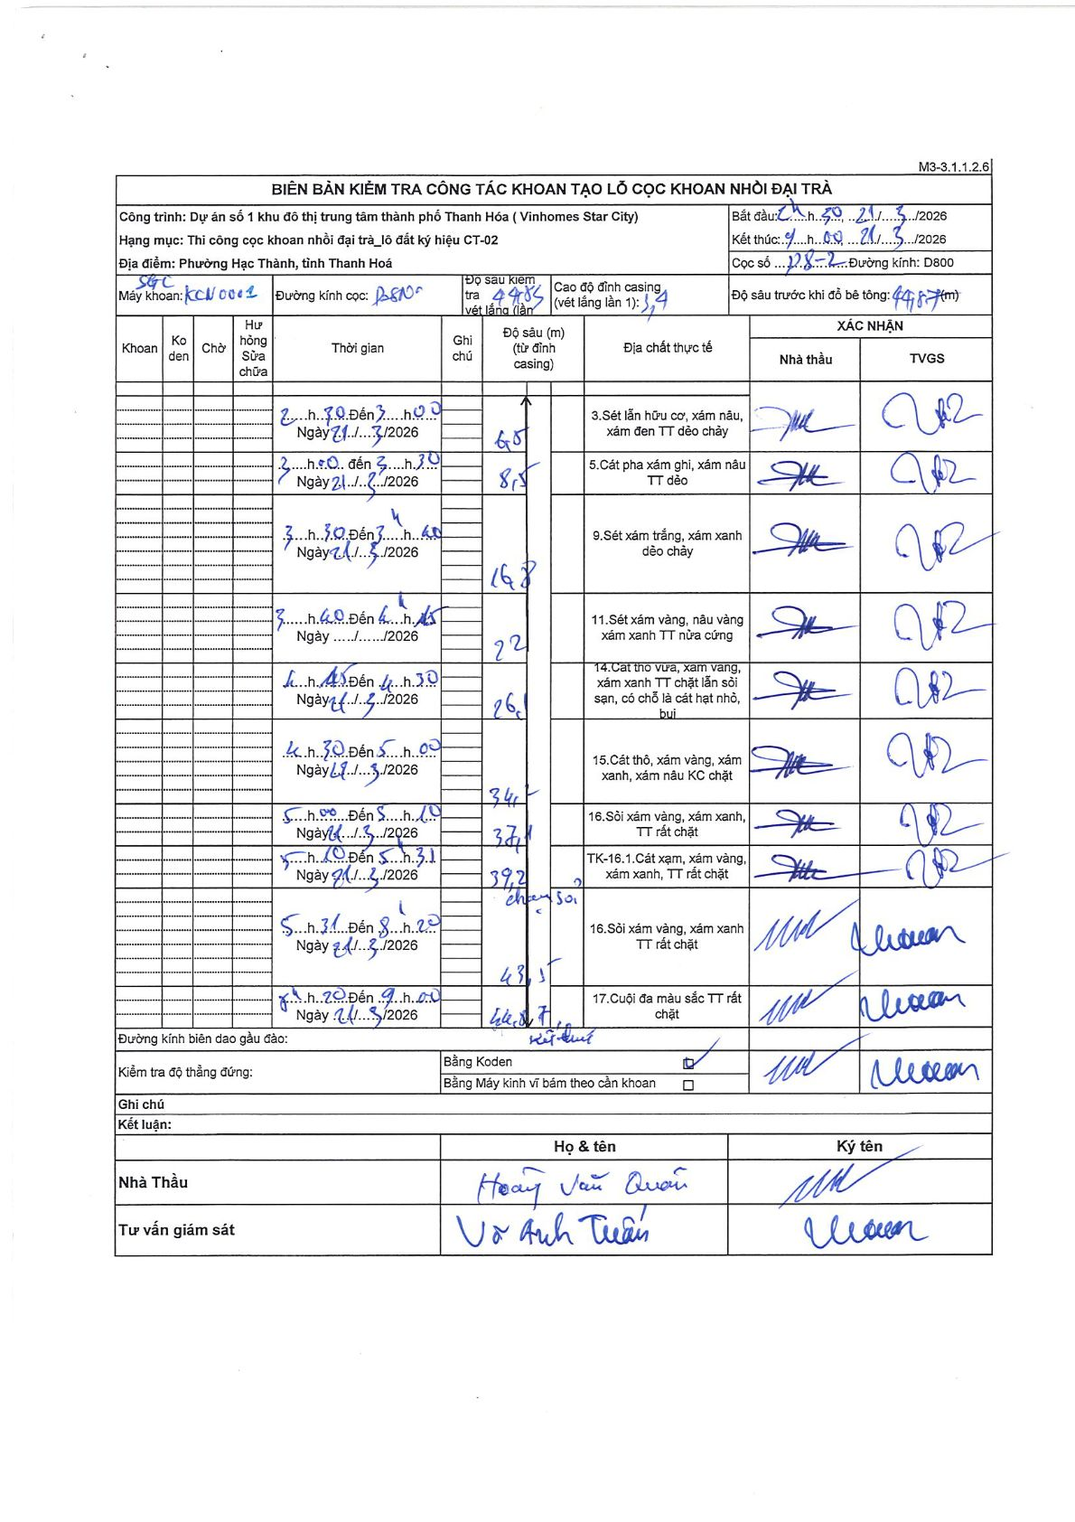
Dự án | Star City Thanh Hóa
Hạng mục | Thi công cọc khoan nhồi, tường vây cho các hạng mục_Lô CT-02
Tên bộ phận | Lô đất ký hiệu CT-02
Số hiệu cọc | P8-2
Tên Máy khoan | SGC-KCN0001
Đường kính | D800
Bắt đầu thi công | 12:30 21/03/2026
Kết thúc thi công | 09:00 22/03/2026

Địa chất TT | Đường kính | Mô tả lớp thiết kế | Từ (h) | Đến (h) | Cao độ từ | Cao độ đến | T.Gian (h) | Dài (m) | V (m/h) | Ghi chú
1 | D800 | Sét lẫn hữu cơ, xám nâu, xám đen TT dẻo chảy | 12:30 21/03/2026 | 14:00 21/03/2026 | -1.4 | -6 | 1.5 | 4.6 | 3.07
2 | D800 | Cát pha xám ghi, xám nâu TT dẻo | 14:00 21/03/2026 | 15:30 21/03/2026 | -6 | -8.5 | 1.5 | 2.5 | 1.67
3 | D800 | Sét xám trắng, xám xanh dẻo chảy | 15:30 21/03/2026 | 16:40 21/03/2026 | -8.5 | -16.8 | 1.17 | 8.3 | 7.11
4 | D800 | Sét xám vàng, nâu vàng xám xanh TT nửa cứng | 16:40 21/03/2026 | 18:15 21/03/2026 | -16.8 | -22 | 1.58 | 5.2 | 3.28
5 | D800 | Cát thô vừa, xám vàng, xám xanh TT chặt lẫn sỏi sạn, có chỗ là cát hạt nhỏ, bụi | 18:15 21/03/2026 | 19:30 21/03/2026 | -22 | -26.1 | 1.25 | 4.1 | 3.28
6 | D800 | Cát thô, xám vàng, xám xanh, xám nâu KC chặt | 19:30 21/03/2026 | 21:00 21/03/2026 | -26.1 | -34.1 | 1.5 | 8 | 5.33
7 | D800 | Sỏi xám vàng, xám xanh, TT rất chặt | 21:00 21/03/2026 | 22:10 21/03/2026 | -34.1 | -37.1 | 1.17 | 3 | 2.57
8 | D800 | TK-16.1. Cát xám, xám vàng, xám xanh, TT rất chặt | 22:10 21/03/2026 | 23:10 21/03/2026 | -37.1 | -39.2 | 1 | 2.1 | 2.1
9 | D800 | Sỏi xám vàng, xám xanh TT rất chặt | 23:10 21/03/2026 | 08:20 22/03/2026 | -39.2 | -43.5 | 9.17 | 4.3 | 0.47 | chen sỏi
10 | D800 | Cuội đa màu sắc TT rất chặt | 08:20 22/03/2026 | 09:00 22/03/2026 | -43.5 | -44.85 | 0.67 | 1.35 | 2.03 | Kết thúc

ẢNH BIÊN BẢN GỐC

